上海
 SHANGHAI SCHEDULE - 関東 |  |  |  |  |  |  |  |  |  |  |  |  |  | 東京海運輸出営業所 TEL：03-6731-7721/FAX：03-6731-7351 |  |  |  | 1/2

Destination: Shanghai, China
★本船名＝CUT日前倒し
※本船名＝本船変更
※本船名＝サービス無し
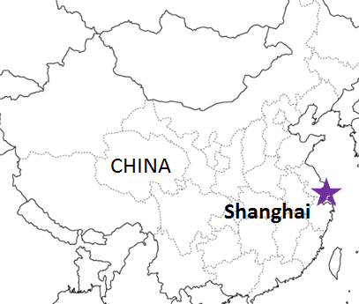
 |  |  |  | NNR混載 |  |  |  |  |  |  |  |  |  | ※１ページ目 |  | UPDATED : | 2026-08-07
From Tokyo / Yokohama
VESSEL | VOY | CFS CUT |  |  |  | ETA |  |  |  | ETD |  |  |  | ETA
 |  | TYO |  | YOK |  | TYO |  | YOK |  | TYO |  | YOK |  | SHA

注意事項
危険品は受諾出来かねますのでご了承ください。
国内消防法該当品は搬入日に指定がございます。 事前に担当者にご確認の上、外貨にてご搬入ください。
段積み不可貨物、重量物、長尺貨物、背高貨物は 受託不可もしくは追加費用が発生する場合がございます。 詳細は担当者までお問合せ下さい。
貨物搬入の際には、下記３点をお願い致します。 ＊貨物にケースマークを貼付 ＊送り状に"にしてつ扱い"と記載 ＊送り状にケースマークの記載
木材を使用した梱包等については輸入地で規制がございます。 詳細は下記ご確認ください。 http://www.maff.go.jp/pps/j/konpozai/kuni/country.html
先船のスケジュール及び船名は、予告なく変更の 可能性がございます。予め御了承をお願い致します。
記載以外の仕向け地も承っております。お問合せください!
 |  |  |  |  |  |  |  |  |  |  |  | 0 DAYS |  | 2 DAYS
MILD PEONY | 2632S | 2026-08-04 | 火 | 2026-08-05 | 水 |  |  | 2026-08-06 | 木 |  |  | 2026-08-07 | 金 | 2026-08-09 | 日
NO SERVICE
NO SERVICE
MILD ORCHID | 2635S | 2026-08-25 | 火 | 2026-08-26 | 水 |  |  | 2026-08-27 | 木 |  |  | 2026-08-28 | 金 | 2026-08-30 | 日
MILD PEONY | 2636S | 2026-09-01 | 火 | 2026-09-02 | 水 |  |  | 2026-09-03 | 木 |  |  | 2026-09-04 | 金 | 2026-09-06 | 日

≪NNR混載の新スケジュールのおすすめPOINT≫
*現地での貨物引き渡しまでのリードタイムが早くなります。
*貨物状況の確認もスムーズに行えます。

混載サービスのため、スケジュールや船名は予告なく変更する可能性がございます。ご依頼の前に、事前に最新のスケジュールを担当にご確認下さい。
※10M3以上のご依頼はお問い合わせください。
NNR混載(1ページ目)の貨物搬入先は下記になります。２ページ目のスケジュールの貨物搬入先とは異なりますのでご注意願います。

※CFS倉庫受付時間 9:00~15:00
※貨物を搬入するためには事前の予約手続きが必要となります。
予約期日：入場日1営業日前の17時まで
詳細は下記、搬入先ホームページ並びに予約マニュアルのリンクをご参照の上、必ず期日までの予約登録をお願いします。
貨物搬入先 | 会社名 |  |  |  |  | 住所 / 保税名称
東京 CFS | (株)宇徳 東京フレートセンター |  |  |  |  | 東京都品川区八潮2-8-1 UTOC TFC H/W |  |  |  |  |  |  |  |  | NACCS: 1FWC7
 |  |  |  |  |  | TEL: 03-3790-1241 FAX: 03-3790-0803 |  |  |  |  |  |  |  |  | 担当：井上様
横浜 CFS | ㈱宇徳 本牧 A-6 CFS |  |  |  |  | 横浜市中区本牧埠頭 9-1 |  |  |  |  |  |  |  |  | NACCS: 2EWT8
 |  |  |  |  |  | TEL : 045-264-7011 FAX : 045-264-8036 |  |  |  |  |  |  |  |  | 担当：高瀬様
予約システム概要： https://www.utoc.co.jp/business/pdf/tfc_track_reservation_system_dispatcher.pdf
予約方法： https://www.utoc.co.jp/business/pdf/tfc_track_reservation_system_driver.pdf
(株)宇徳ホームページ： https://www.utoc.co.jp/business/logistics/warehouse/tfc/index.html
SHANGHAI SCHEDULE - 関東 |  |  |  |  |  |  |  |  |  |  |  |  |  | 東京海運輸出営業所 TEL：03-6731-7721/FAX：03-6731-7351 |  |  |  | 2/2

Destination: Shanghai, China
★本船名＝CUT日前倒し
※本船名＝本船変更
※本船名＝サービス無し
混載サービスのため、スケジュールや船名は予告なく変更する可能性がございます。ご依頼の前に、事前に最新のスケジュールを担当にご確認下さい。
 |  |  |  |  |  |  |  |  |  |  |  |  |  | ※２ページ目 |  | UPDATED : | 2026-08-07 | V
From Tokyo / Yokohama
VESSEL | VOY | CFS CUT |  |  |  | ETA |  |  |  | ETD |  |  |  | ETA
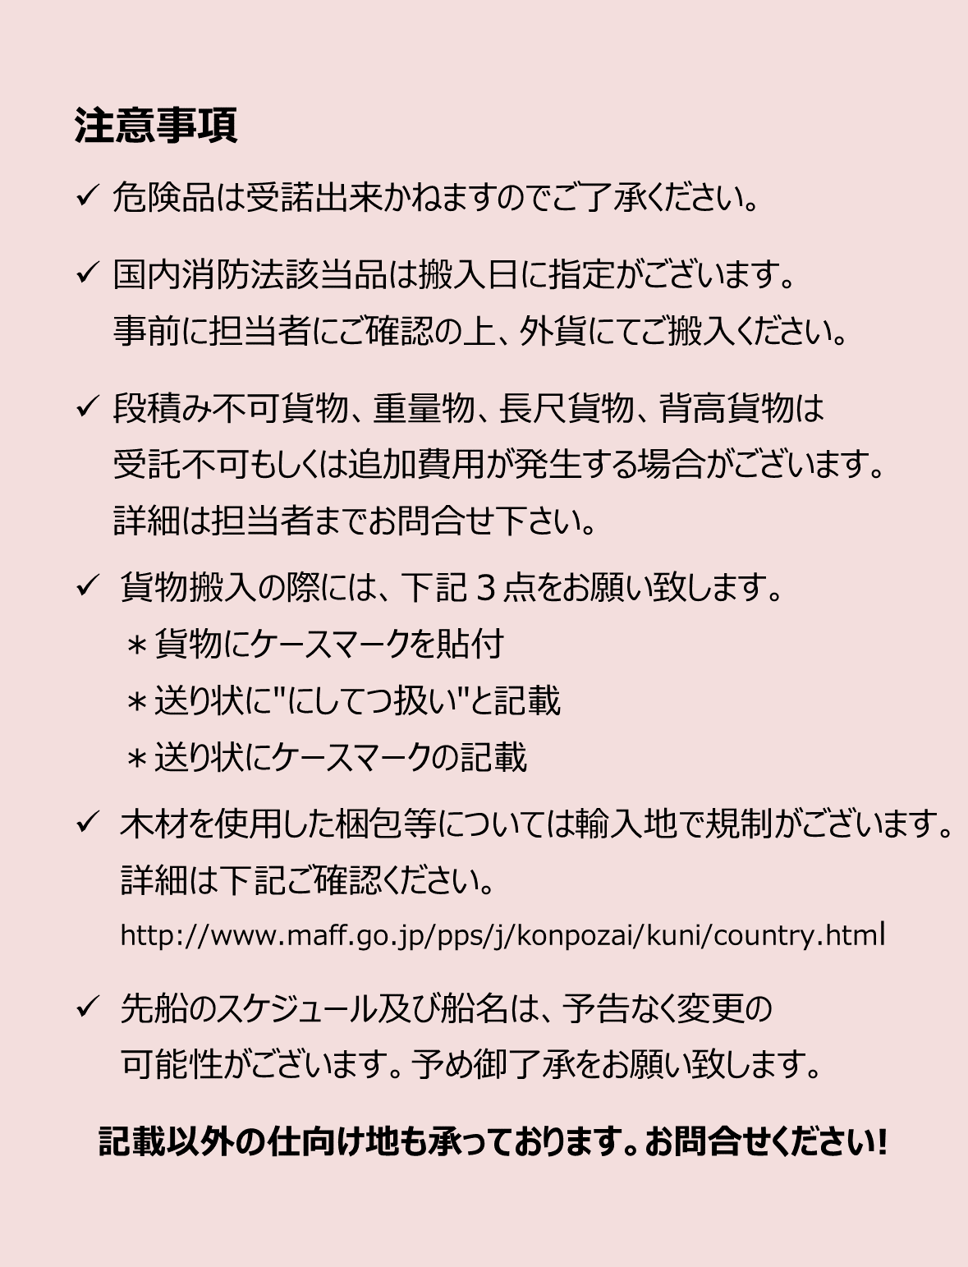
 |  | YOK |  | TYO |  | TYO |  | YOK |  | TYO |  | YOK |  | SHA

 |  |  |  |  |  |  |  |  |  |  |  | 0 DAYS |  | 2-3 DAYS
※GLORY GUANGZHOU | 2631W | 7/30 | 木 | 7/30 | 木 |  |  | 8/3 | 月 |  |  | 8/4 | 火 | 8/6 | 木
MILD PEONY | 2632S | 8/3 | 月 | 8/4 | 火 | 8/6 | 木 |  |  | 8/6 | 木 |  |  | 8/9 | 日
★SHUN DA | 2632W | 8/7 | 金 | 8/7 | 金 |  |  | 8/10 | 月 |  |  | 8/11 | 火 | 8/13 | 木
NO SERVICE
NO SERVICE
MILD ROSE | 2634S | 8/17 | 月 | 8/18 | 火 | 8/20 | 木 |  |  | 8/20 | 木 |  |  | 8/23 | 日
SHUN DA | 2634W | 8/20 | 木 | 8/20 | 木 |  |  | 8/24 | 月 |  |  | 8/25 | 火 | 8/27 | 木
MILD ORCHID | 2635S | 8/24 | 月 | 8/25 | 火 | 8/27 | 木 |  |  | 8/27 | 木 |  |  | 8/30 | 日

*1 消防法・指定可燃物は不可
※CFS倉庫受付時間 9:00~15:00
貨物搬入先 | 会社名 |  |  |  |  | 住所 / 保税名称
東京 CFS | 株式会社 日成 （協同組合 東京海貨センター内4F） |  |  |  |  | 東京都大田区東海4-3-1 |  |  |  |  |  |  |  | NACCS:1FW69
 |  |  |  |  |  | TEL : 03-5492-7251 FAX : 03-3790-8085
横浜 CFS | 株式会社 日成 （横浜港運事業協同組合内2F） |  |  |  |  | 神奈川県横浜市中区本牧埠頭1 |  |  |  |  |  |  |  | NACCS:2EW30
 |  |  |  |  |  | TEL：:045-622-5771 FAX：045-622-6344

